Sheet1
Insert add banner

Add phote and add word 「セールスパートナー事業」

 | add word |  | change word
 |  | セールスパートナー事業 |  | セールスパートナー事業

Add contents1

 |  |  |  |  | change contents
 |  |  |  |  | as below

Add contents2

Add contents3Q.Q,

contents1


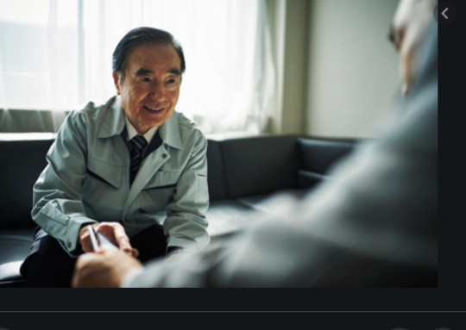

セールスパートナー事業とは

あなたの既知の企業様へ当社をご紹介して頂く営業支援事業です。
新しい働き方をご提案させて頂きます。

About） | あなたが培った人脈を当社にご紹介頂きたいです。
 | 営業をして頂くのではなく、当社・当社商品・当社営業マンを関連部署の方につないで頂きたいのです。

Our Products） | 当社が扱っている・製造しているモノは 「自動組立機・検査機・半自動組立機・金属加工部品・工具」となります。

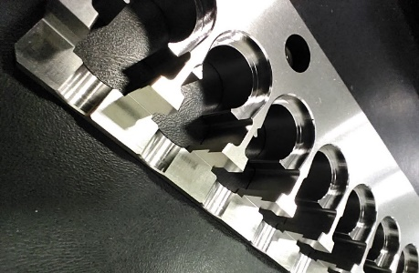
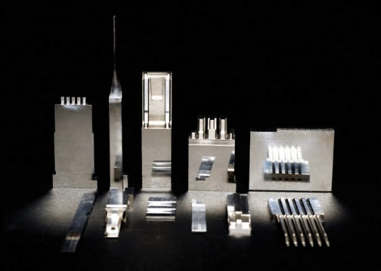
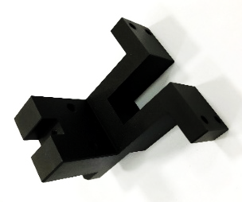

Target） | 私達のターゲットとしている業界は電子部品関連がメインとなります。

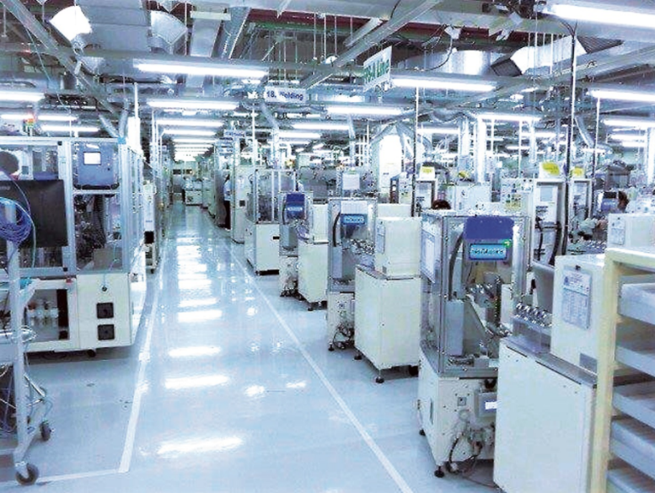
 | 電子部品メーカー （コネクター・スイッチ・リレーなど）
 | 自動機製造メーカー
 | 治具・金属部品加工製造業
 | 医療機器メーカー

To do） | 3つの事のみです。
 | クロージングまで当社営業マンが行います。

既知の企業へ同行訪問 |  | 既知の企業へ当社をご紹介 | 既知の企業へ当社を紹介

insert illustration


Advantage) | 毎日営業をして頂くわけではありません。
 | 当社の商品・営業マンをあなたの既知の企業様へご紹介して頂きたいのです。
 | 成約した後は適時アドバイスを頂ければ、セールスパートナーとして、
 | 顧客との関係がつずく限りパートナー費用をお支払い致します。

Distribute) | 下記のオレンジ色の部分のみが、パートナー様にして頂く内容となります。
 | 毎日行うわけではありません。

既知の企業様へ当社のご紹介
企業様へ営業マンがご訪問・ご説明
御見積もり依頼を受領
御見積もり提出
企業様へのヒアリング
受注
納品
企業様から入金
セールスパートナー費用のお支払い

